关系图
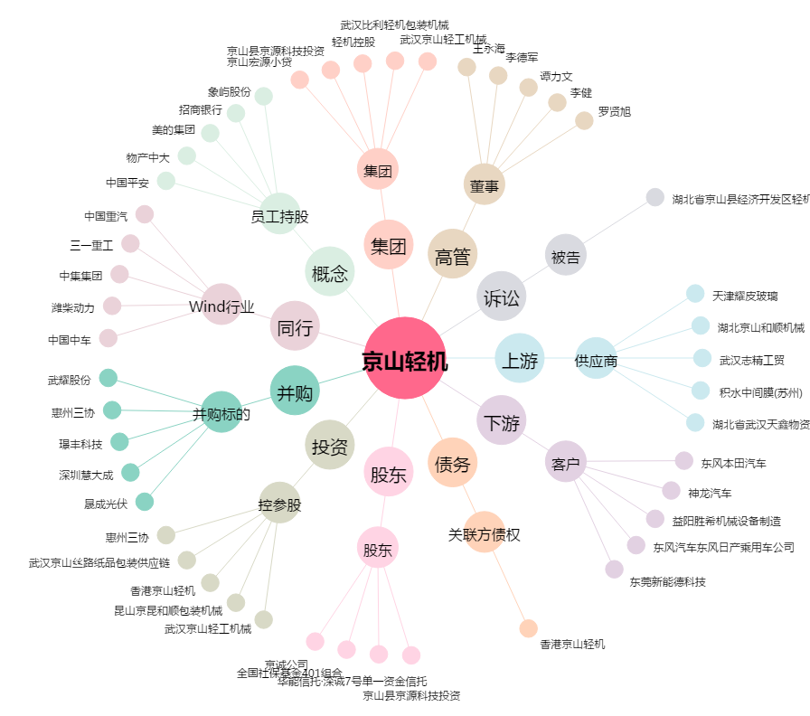
京山轻机[000821.SZ] - 关系概览图

